2019
Año 2019

Tengo los siguientes documentos
 |  | Factura | 3333 | Ingresado en Libro Compra Diciembre

 | OTROS DOCUMENTOS | Letra | 1987654 | Asociado a un Comprobante

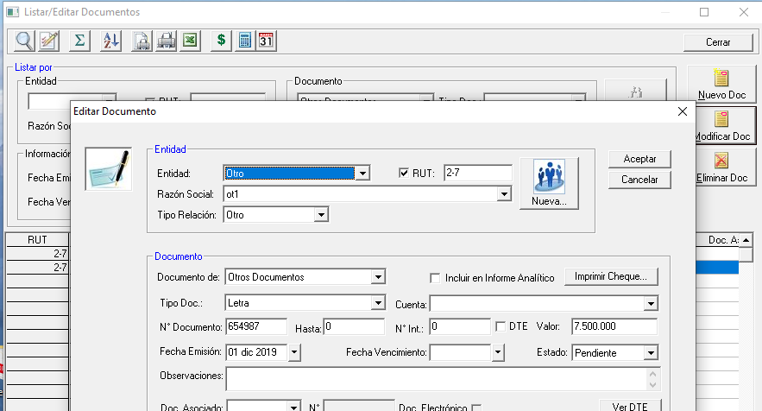
 | OTROS DOCUMENTOS | Letra | 654987 | Sin tener asociado Comprobante

2020
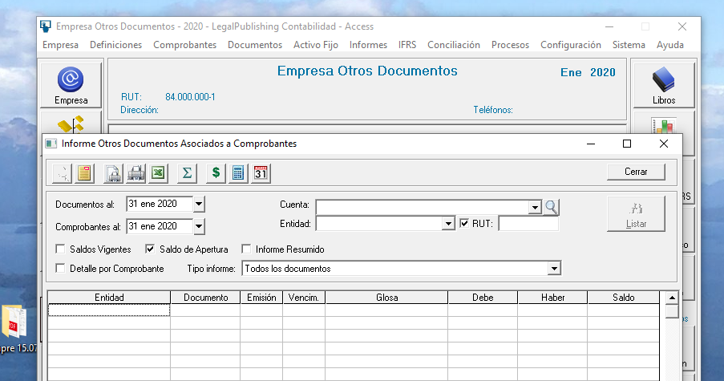
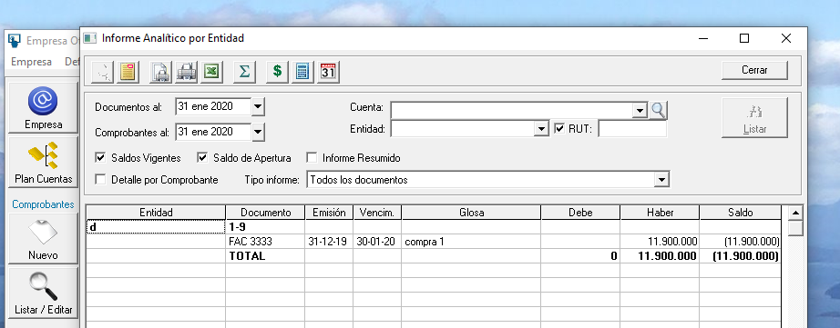
Al hacer cierre de año 2019 y abrir año 2020

al ver el informe de otros documentos no trae ningun otro documento

